戶外教育參觀活動
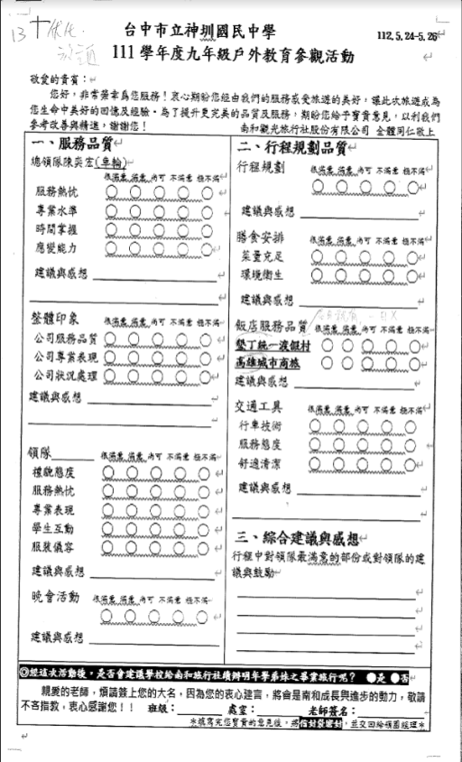

13THRIE
台中市立神圳國民中學
112,5.24-5, 26
敬愛的貴賓:H
111學年度九年級戶外教育參觀活動
您好,非常榮幸為您服務!衷心期盼您經由我們的服務感受旅遊的美好,讓此次旅遊成為 您生命中美好的回憶及經驗,為了提升更完美的品質及服務,期盼您給予寶貴意見,以利我們 參考改善與精選,謝謝您!
一、服務品質 (┘
南和觀光旅行社股份有限公司全體同仁敬上 二、行程規劃品質
總領隊陳奕宏(車輪
行程規劃 很苏花练度内可不满意 梳不滿一
服務熱忱
0
專業水準 時間掌握 應變能力
建議與感想
膳食安排
很满意练意,尚可不满意 指不滿一
菜量充足
་་་་་
建議與感想
環境衛生
建議與感想
t
整體印象
很涼意满意,尚可不满意想不滿 飯店服務品質很涼意满意可不满意好不滿
公司服務品質
墾丁統一渡假村
DO
公司專業表現2000
高雄城市商旅 O OQQO+
公司狀況處理 20000
建議與感想
建議與感想
交通工具
很感悉感意尚可不满意 糖不滿(H
行車技術

◎經這次活動後,是否會建議學校給南和旅行社續辦明年學弟妹之畢業旅行呢? 是 親愛的老師,煩請簽上您的大名,因為您的衷心建言,將會是南和成長與進步的動力,敬請 「不吝指教,衷心感謝您!! 班級: 處室: 老師簽名: 水填寫完您寶貴的意見後,多有對應對,並交回給領圈經理水

工作表3
